关系图
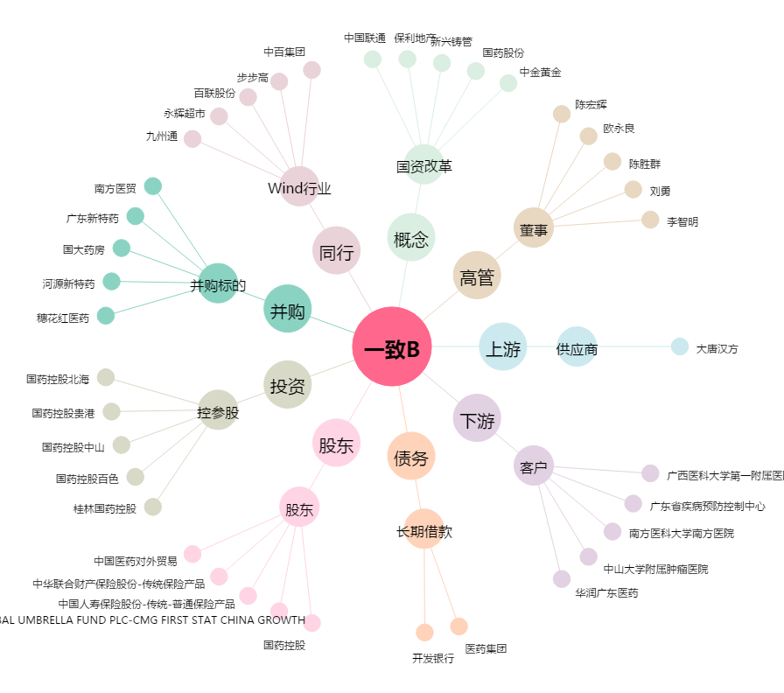
一致B[200028.SZ] - 关系概览图

